Hoja1
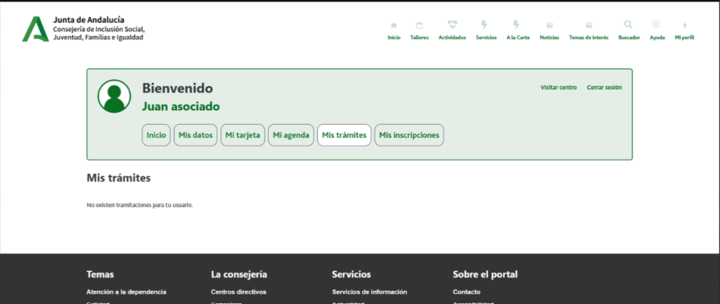

Enunciado de la historia |  |  |  | Criterios de aceptación
Identificador (ID) de la historia | Rol | Característica / Funcionalidad | Razón / Resultado | Número (#) de escenario | Criterio de aceptación (Título) | Contexto | Evento | Resultado / Comportamiento esperado
HU-CPA-8200-MIS-TRAMITES-BAJA-USUARIO-CPA-VIRTUAL | Como persona Socia que accede desde la parte privada de CPA Virtual a la opción de menú 'Gestión Mis Trámites Personas Socias/Usuarias.Baja Voluntaria'. | La persona Socia podrá solicitar voluntariamente la baja del CPA al que pertenece. | La persona Socia, podrá cumplimentar los datos necesarios para solicitar la baja voluntaria. | 1 | Formulario Solicitar Baja CPA Virtual | Una vez la persona Socia haya accedido desde la parte privada del aplicativo CPA Virtual a la opción de menú 'Gestión Mis Trámites Personas Socias/Usuarias.Baja Voluntaria' se le presentará el formulario detallado en esta HU. | N/A | Se le presentará a la persona Socia/usuaria, el formulario desde dónde gestionar la solicitud de baja del CPA al que pertenece.
 |  |  |  |  | Cabecera
 |  |  |  | 2 | Código CPA | Se presenta un campo texto. No Visible. Presentará el código del CPA. | N/A | Se presentará en el campo del formulario el valor obtenido previamente mediante contexto desde el 'Formulario Autenticación' (HU-CPA-0001-AUTENTICACION_CPA-VIRTUAL_FASE1)
 |  |  |  | 3 | CPA | Se presenta un campo texto. No Editable. Presentará el nombre del CPA. | N/A | Se presentará en el campo del formulario el valor obtenido previamente mediante contexto desde el 'Formulario Autenticación' (HU-CPA-0001-AUTENTICACION_CPA-VIRTUAL_FASE1)
 |  |  |  | 4 | Provincia CPA | Se presenta un campo texto. No Editable. Presentará el nombre de la provincia del CPA | N/A | Se presentará en el campo del formulario el valor obtenido previamente mediante contexto desde el 'Formulario Autenticación' (HU-CPA-0001-AUTENTICACION_CPA-VIRTUAL_FASE1)
 |  |  |  | 5 | Código Postal | Se presenta un campo texto. No Editable. Presentará el código postal del CPA. | N/A | Se presentará en el campo del formulario el valor obtenido previamente mediante contexto desde el 'Formulario Autenticación' (HU-CPA-0001-AUTENTICACION_CPA-VIRTUAL_FASE1)
 |  |  |  |  | Datos baja
 |  |  |  | 6 | Motivo baja | Campo texto. Obligatorio. Motivo por el cual la persona Socia/usuaria solicita la baja del CPA al que pertenece | N/A | Se presenta el valor cumplimentado en pantalla.
 |  |  |  | 5 | Botón Guardar | Se presenta en el formulario el botón Guardar | Si se decide pulsar. | Mediante la operación 'SolicitudBajaPersonaSocia' de los tipos de contenido 'Usuarios' y 'PersonasSocias' se actualizará el indicadorSolicitudBaja con valor 'S' y el 'motivo baja'. Mediante la operación 'buscarDestinatarioNotificacionAdministradorCPA' que accederá al tipo de contenido 'Usuarios', 'Centros, 'Perfiles', 'UsuariosCentros', 'UsuariosPerfiles', filtrando por el centro con el valor 'CPA mostrado en la cabecera' de la persona Socia, perfil con el valor 'Administrador CPA', se obtendrá el usuario destinatario de la notificación. Mediante la operación 'EnviarNotificacionAdministradorCPASolicitudBajaPersonaSocia' de los tipos de contenido 'Comunicaciones' se enviará la notificación (texto informativo + id_persona_Socia) para informar al usuario con perfil con valor 'administrador CPA', del centro con valor 'CPA mostrado en cabecera' de la solicitud de baja realizada por la persona Socia.
 |  |  |  | 6 | Botón Volver | Se presenta en el formulario el botón Volver | Si se decide pulsar. | Permitirá salir del presente formulario y volver al Menu principal de la parte privada de CPA Virtual (HU-CPA-0051-ACCESO-PARTE-PRIVADA-CPA-VIRTUAL_V0)

